Лист1
Арт. | Средства для стирки белья |  |  | Расход | pH | Кол-во в уп. | Объем (л) | Цена (руб/шт)

3133 | 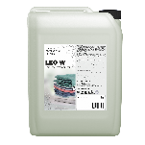 | 3133_Средство для стирки IPC Leo W 1 л | Концентрированное жидкое средство для стирки. Предназначено для стирки и замачивания изделий из хлопчатобумажных, льняных, синтетических и тканей из смешанных волокон в стиральных машинах любого типа и ручной стирки в воде любой жесткости. | Автомат: 60-80 мл. на 3-5 кг. белья Ручная: 6-8 мл. на 1 л воды | 7 | 12 | 1 | 285
3126 |  | 3126_Средство для стирки IPC Leo W 5 л |  |  |  | 4 | 5 | 908
3621 | 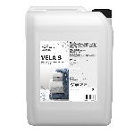 | 3621_Кондиционер-концентрат для тканей IPC Vela S 5 л | Концентрированный жидкий кондиционер для белья. Эффективно восстанавливает первоначальную мягкость волокон, предотвращает образование заломов, препятствует образованию статического электричества и облегчает глаженье. Подходит для обработки белых и окрашенных тканей в стиральных машинах любого типа и ручной стирки в воде любой жесткости. | Автомат: 30 мл. на 5 кг. Ручная: 15 мл. на 8-12 кг. | 3-6 | 4 | 5 | 393
3850 | 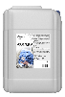 | 3850_Средство моющее для стирки IPC LEO EXPERT W 1 л (уп 12) | Концентрированное моющее средство для стирки изделий из хлопка и смешанных тканей. Применяется для стирки гостиничного, ресторанного белья, спецодежды. Работает при низких дозировках. Подходит для использования в системах с автоматическим дозированием в широком температурном диапазоне, обладает низким пенообразованием. Использовать в комбинации средств для стирки ТМ «Italmas Professional Cleaning». | 2,5 - 8 мл/кг | 7.5 | 12 | 1 | 542
3843 |  | 3843_Средство моющее для стирки IPC LEO EXPERT W 5 л (уп 4) |  |  |  | 4 | 5 | 2,302
3867 |  | 3867_Средство моющее для стирки IPC LEO EXPERT W 20 л |  |  |  | - | 20 | 9,003
3881 | 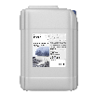 | 3881_Кодиционер-концентрат для тканей IPC VELA EXPERT S 1 л (уп 12) | Профессиональный высококонцентрированный кондиционер для белья эффективно восстанавливает первоначальную мягкость волокон, предотвращает образование заломов, препятствует образованию статического электричества и облегчает глаженье. Подходит для обработки белых и окрашенных тканей. Рекомендуется применять в профессиональных стиральных машинах с использованием специального настраиваемого дозирующего оборудование. Использовать в комбинации средств для стирки ТМ «Italmas Professional Cleaning». | 1 - 2 мл/кг | 3 | 12 | 1 | 325
3874 |  | 3874_Кодиционер-концентрат для тканей IPC VELA EXPERT S 5 л (уп 4) |  |  |  | 4 | 5 | 1,435
3898 |  | 3898_Кодиционер-концентрат для тканей IPC VELA EXPERT S 20 л |  |  |  | - | 20 | 4,603
3911 |  | 3911_Усилитель стирки IPC URSA EXPERT 1 л (уп 12) | Позволяет увеличить смачиваемость изделия при стирке, усилить удаление жиров и масел любых типов даже при низкой температуре. Предотвращает посерение тканей. Идеально работает в комбинации с основным моющим средством «LEO EXPERT W» и прочих комплексных средств для стирки ТМ «Italmas Professional Cleaning». | 1 - 7 мл/кг | 13 | 12 | 1 | 449
3928 |  | 3928_Усилитель стирки IPC URSA EXPERT 5 л (уп 4) |  |  |  | 4 | 5 | 1,888
3935 |  | 3935_Усилитель стирки IPC URSA EXPERT 20 л |  |  |  | - | 20 | 7,340
3942 |  | 3942_Отбеливатель кислородный IPC ARA OXY 1 л (уп 12) | Применяется для удаления всех видов пятен, которые поддаются выведению при помощи отбеливающих средств. Подходит для любых тканей, кроме шерсти и шелка. Не вызывает изменения оттенков у цветных изделий, устойчивых к кислородному отбеливанию. Отбеливатель использовать в комбинации средств для стирки ТМ «Italmas Professional Cleaning». Подходит для ручного и автоматического дозирования. | 3 - 10 мл/кг | 3 | 12 | 1 | 556
3959 |  | 3959_Отбеливатель кислородный IPC ARA OXY 5 л (уп 4) |  |  |  | 4 | 5 | 2,166
3966 |  | 3966_Отбеливатель кислородный IPC ARA OXY 20 л (уп 12) |  |  |  | - | 20 | 8,394
7834 | 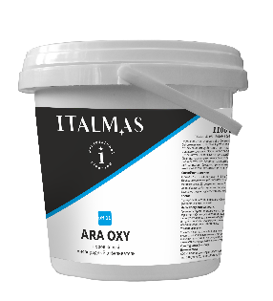 | 7834_Порошковый кислородный отбеливатель IPC ARA OXY 1,1 кг (уп 4) | Порошковый кислородный отбеливатель предназначен для профессиональной стирки белого и цветного текстиля, устойчивого к кислородному отбеливанию. Обладает мощным отбеливающим действием при низких дозировках. Усиливает свойства основного моющего средства. Эффективно выводит пятна от вина, чая, кофе, фруктов, травы и т.д. | Основной цикл стирки: 5-10 г/кг сухого белья. Предварительная обработка пятен: 25-50 г/л воды | 11 | 4 | 1.1 | 786
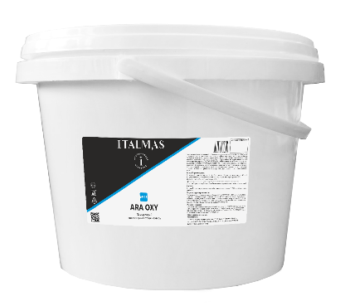 7827 |  | 7827_Порошковый кислородный отбеливатель IPC ARA OXY 11,5 кг |  |  |  | - | 11.5 | 7,175
4451 | 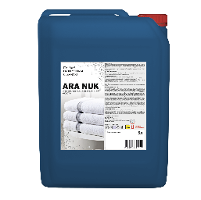 | 4451_Отбеливатель на надуксусной кислоте IPC ARA NUK 5 л (уп 4) | Концентрированный кислородный отбеливатель на основе надуксусной кислоты. Обладает мощным отбеливающим действием при невысоких температурах и низких дозировках. Не вызывает изменения оттенков у цветных изделий, устойчивых к кислородному отбеливанию. Является эффективным дезинфектантом, уничтожает все известные микроорганизмы. Отбеливатель использовать в комбинации со средствами для стирки ТМ «Italmas Professional Cleaning». | 2-8 мл/кг | 2 | 4 | 5 кг | 2,370
4468 |  | 4468_Отбеливатель на надуксусной кислоте IPC ARA NUK 20 л |  |  |  | - | 20 кг | 9,071

